GAMEPLAY
Là tính năng mang tính giải trí nhẹ nhàng cho User bên cạnh các core gameplay
User có thêm "cái gì đó" để giết thời gian trong thời gian đợi trồng cây, sản xuất, ở lại với game lâu hơn, không phải thoát game.
Thêm nguồn Spentcoin cho game
Tăng thêm session cho game
Key selling points:
1. Mua item để tham gia màn chơi
2. Mua các loại item hỗ trợ
MINIGAME - MATCH SAME IMAGES

GAMEPLAY

- User khi tham gia màn chơi cần tốn 1 số lượng (n) Item yêu cầu - tạm gọi là Thẻ Hình
- Thẻ hình có thể mua trực tiếp bằng kim cương, đợi thời gian cooldown (sau X phút sẽ hồi 1 thẻ) hoặc có thể là phần thưởng cho vào tính năng, sự kiện
=> Giới hạn tối đa số thẻ hình là Y, hồi đủ Y thẻ hình, sẽ ngừng Cooldown
- Màn chơi gồm N cặp hình xếp xáo trộn, user được phép nhìn rõ mặt có hình trong khoảng Z giây, sau đó toàn bộ hình sẽ lật mặt sau với hình default giống nhau và đồng hồ bắt đầu đếm ngược giờ hoàn thành (N random, tạo độ khó khác nhau cho màn chơi)
- Các cặp hình sử dụng hình ảnh item key của game: Cây, Chậu, Product, Máy bọ, Decor
- Trong thời gian chơi, màn chơi sẽ tự động di chuyển vị trí 1 cặp hình bất kì sau khoảng thời gian nào đó (tạm để 5s) => gây chút khó khăn cho user
Màn chơi

Nhiệm vụ của User là lật hình và tìm ra 2 hình giống nhau, ghép cặp tính điểm
Tìm hết các cặp hình trong màn chơi trong khoảng thời gian hệ thống cho phép sẽ giành chiến thắng
Cách chơi

User được phép dùng 3 loại item hỗ trợ cho màn chơi
Item được mua trực tiếp bằng kim cương hoặc cho trong các tính năng, xem như 1 material (Không chứa trong Kho chính)
- Item mắt soi: Cho phép lật lại tất cả các mặt có hình trong 2s để User ghi nhớ lại vị trí các cặp hình
- Item đóng băng: Khóa chức năng tự động di chuyển vị trí cặp hình ngẫu nhiên trong 15s
- Item giải cứu: Tự động chọn & remove ngẫu nhiên cặp hình giống nhau cho User
Item hỗ trợ

User hoàn thành màn chơi trong thời gian cho phép mới được tính điểm - VICTORY
=> Nếu không hoàn thành, mặc định là FAIL
Cứ mỗi cặp hình giống nhau được tìm ra, User sẽ được cộng 1 số điểm,
quy điểm Match: Số cặp Match*Match_Point
Cứ khi ghép sai 1 cặp hình sẽ tính một lượt Miss,
quy điểm Miss: Số lần Miss*Miss_Point
CÔNG THỨC TÍNH TỔNG ĐIỂM VICTORY SAU MỖI MÁN CHƠI:
VICTORY_POINT = [SỐ CẶP MATCH * MATCH_POINT- SỐ LẦN MISS*MISS_POINT]*RATIO[PLAY TIME]
Trong đó RATIO sẽ dựa trên PLAY_TIME_RANGE của người chơi
(Xem parameter)
Lưu ý: Nếu Victory_point nhỏ hơn 0 xem như bằng 0
(Ván chơi đó User không có điểm)
Tính điểm

Phần thưởng bao gồm:
- Thưởng khi match thành công 1 cặp: Vàng
- Thưởng sau mỗi ván chơi: cộng trực tiếp vào Kho & Check kho
+ Phần thưởng cố định: Vàng & Kinh Nghiệm sẽ tính dựa trên số điểm User đạt được sau khi VICTORY THEO CÔNG THỨC:
GOLD = GOLD_DEFAULT * VICTORY_POINT/100
EXP = EXP_DEFAULT * VICTORY_POINT/100
+ Phần thưởng thêm: dựa trên tổng điểm tích lũy vitory trong ngày
Phần thưởng này sẽ reset khi qua ngày mới
Phần thưởng

Tính năng mở rộng, xếp hạng Top 100 User có tổng điểm lật hình cao nhất trong khoảng thời gian nào đó, khi vận hành muốn mở sự kiện để User tranh đua với nhau
Sau khi kết thúc sự kiện, top n (n: điều chỉnh khác nhau qua từng evt, có thể 10 hoặc 20) sẽ nhận thêm quà xếp hạng (icon hộp quà bên cạnh)
Bảng xếp hạng sẽ ngưng update khi kết thúc sự kiện, và giữ nguyên cho đến khi mở sự kiện tiếp theo
Quà top không nhận, sẽ mất khi mở sự kiện mới
Mở rộng:
Xếp hạng

UI FLOW

1. Unlock minigame
 | LV unlock: 35
 | Khi đủ lv unlock, trên giao diện chính sẽ xuất hiện đám mây bay ngang qua lại gây sự chú ý đến user, đám mây biểu tượng cho minigame
 | Bất cứ khi nào user relogin mây sẽ xuất hiện bay từ trái sang phải
 | Cứ sau mỗi 5ph, mây sẽ bay trở lại
 | Mỗi khi mây bay hết chiều dài màn hình sẽ tốn khoảng 15s
 | Touch vào sẽ pop up giao diện minigame
 | Khi mây chưa bay tới có thể vào nhà cổ tích để mở, chọn NPC mây phía sau Thợ Rèn

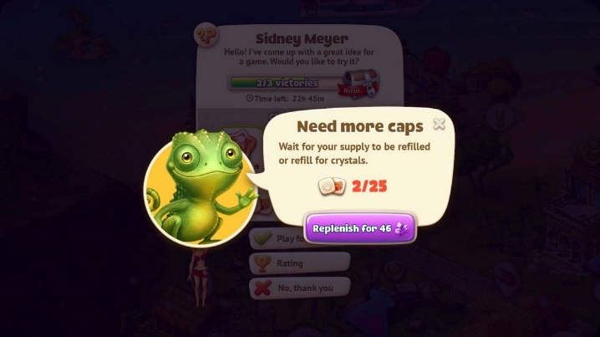
Touch vào mây, pop up giao diện thông tin trước khi vào màn chơi, bao gồm:
- Info thẻ hình: Số lượng đang có/Số lượng max
- Thời gian cooldown
- Button "+" để mua thêm
=> Mua tổng số lượng còn thiếu so với giới hạn
- Button PLAY
- Tab Sự Kiện nếu có:
+ Tích lũy ván chơi của User
+ Top 100 user có Điểm cao nhất
+ Icon hộp quà dành cho user nằm trong top quy định
2. UI desc
 | Giao diện thông tin trước màn chơi

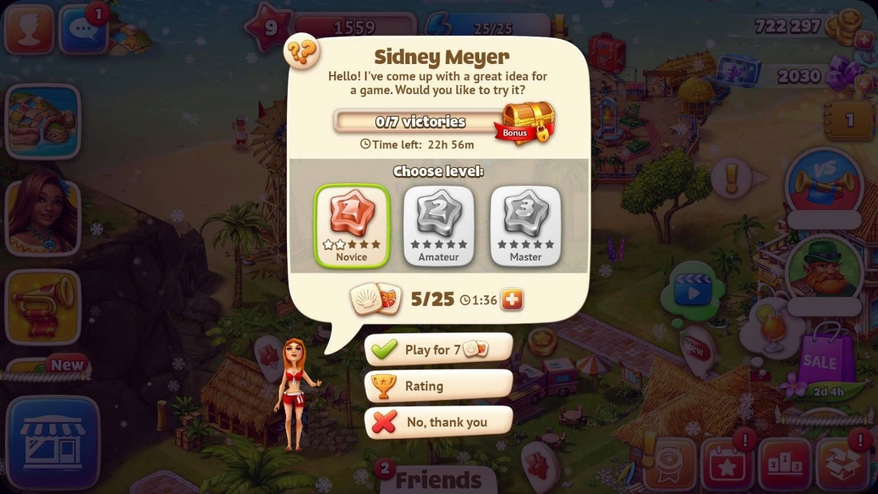

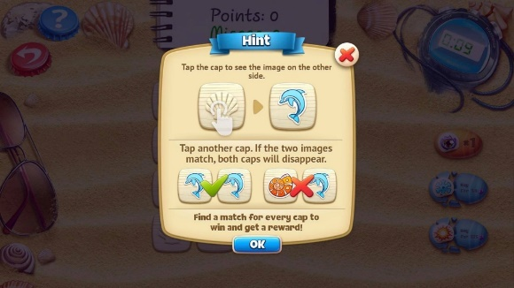

 | Giao diện màn chơi

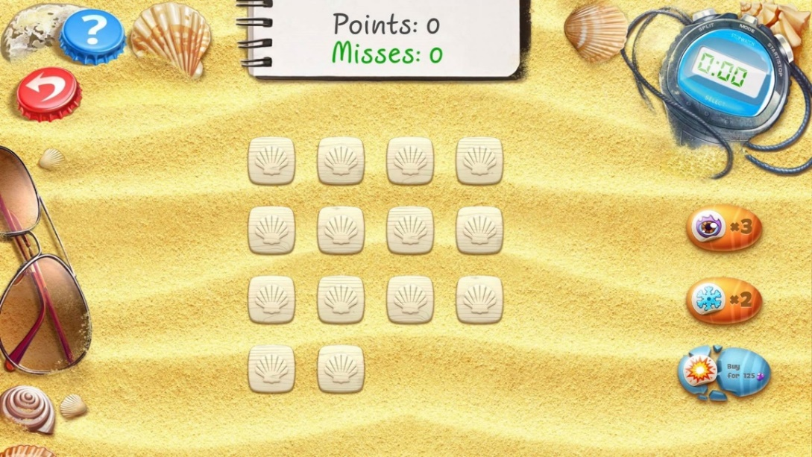
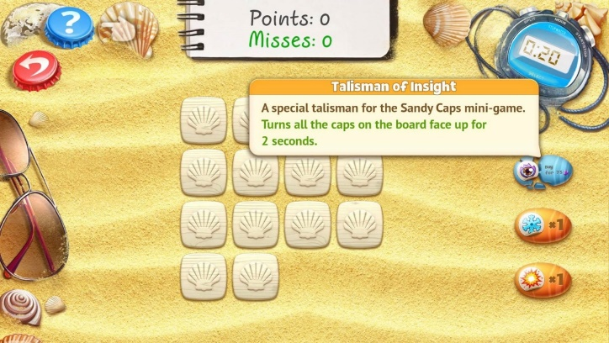
Touch Button PLAY, trừ item Thẻ hình, pop up giao diện màn chơi, gồm:
- Bảng tính số cặp User ghép được & số lượt miss
- Đồng hồ đo thời gian màn chơi
- 3 loại item hỗ trợ, có hint thông tin khi nhấn giữ
- Trạng thái các Item hỗ trợ: Chưa sở hữu (có thể mua) & sở hữu để dùng
- Button "Thoát"
- Button "?" hướng dẫn cách chơi
- 3 Item chỉ được phép mua khi User không sở hữu (User không được phép mua thêm, dùng hết mới cho mua tiếp)

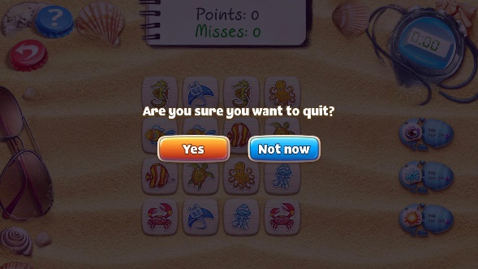

 | Giao diện kết thúc màn chơi

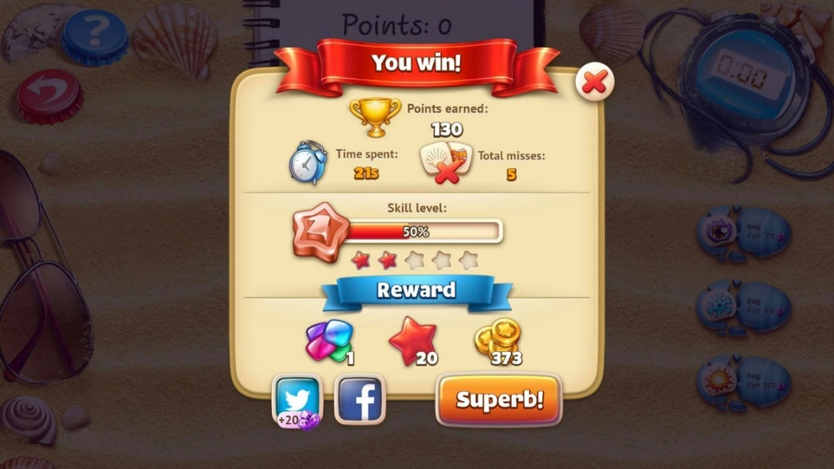
Thống kê sau khi kết thúc màn chơi:
- Tổng điểm
- Thời gian hoàn thành
- Số lần Miss
- Phần Thưởng nhận được

 | Giao diện xếp hạng sự kiện: Không làm

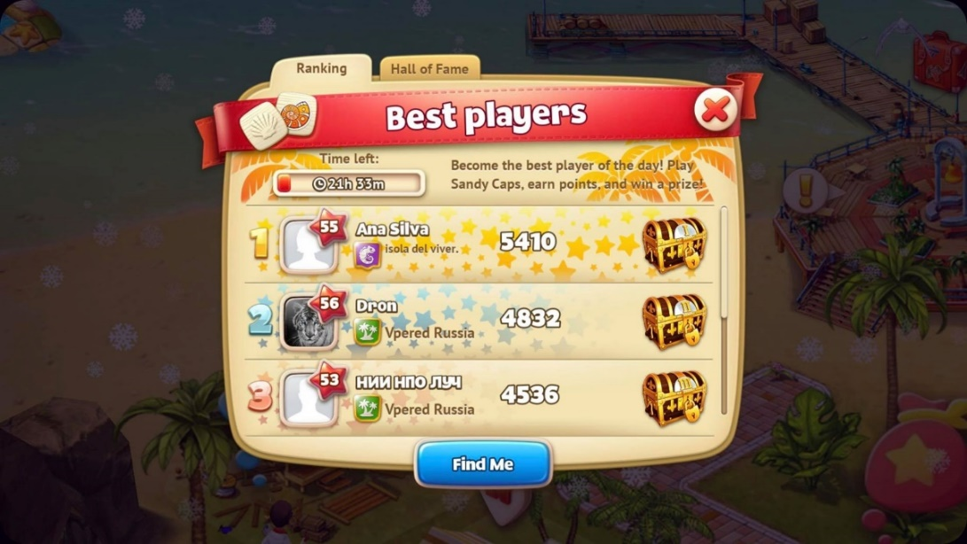
Top 100 User có Tổng điểm cao nhất khi tham gia minigame trong thời gian diễn ra sự kiện
Thông tin xếp hạng:
- Thứ hạng
- Avatar nếu có, không thì set default
- Level
- Tổng điểm Minigame
- Icon hộp quà với các trạng thái:
+ Chưa nhận
+ Nhận
+ Đã nhận

